Sheet1
①对薄壁件，此公差适用于平均中径。该中径是测量两个相互垂直直径的算术平均值。
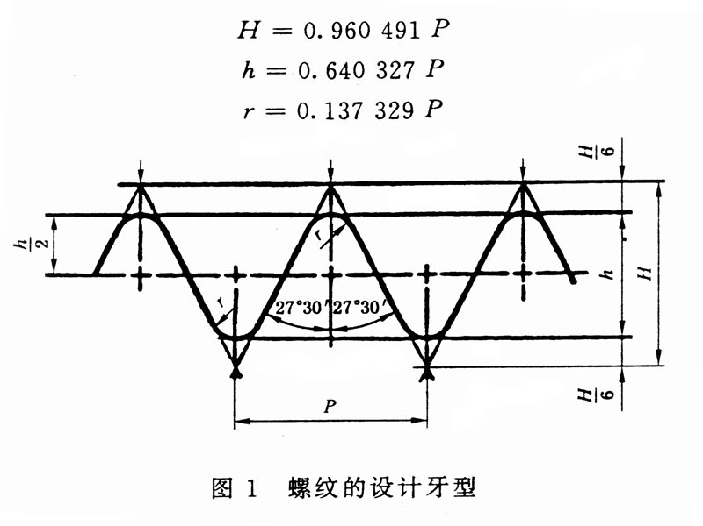

尺寸代号 | 每25.4mm内所包含的牙数n | 螺距P | 牙高h | 基本直径 |  |  | 中径公差① |  |  |  |  | 小径公差 |  | 大径公差
 |  |  |  | 大径d=D | 中径d2=D2 | 小径d1=D1 | 内螺纹 |  | 外螺纹 |  |  | 内螺纹 |  | 外螺纹
 |  |  |  |  |  |  | 下偏差 | 上偏差 | 下偏差 |  | 上偏差 | 下偏差 | 上偏差 | 下偏差 | 上偏差
 |  |  |  |  |  |  |  |  | A级 | B级
 |  | mm
1/16 | 28 | 0.907 | 0.581 | 7.723 | 7.142 | 6.561 | 0 | 0.107 | -0.107 | -0.214 | 0 | 0 | 0.282 | -0.214 | 0
1/8 | 28 | 0.907 | 0.581 | 9.728 | 9.147 | 8.566 | 0 | 0.107 | -0.107 | -0.214 | 0 | 0 | 0.282 | -0.214 | 0
1/4 | 19 | 1.337 | 0.856 | 13.157 | 12.301 | 11.445 | 0 | 0.125 | -0.125 | -0.25 | 0 | 0 | 0.445 | -0.25 | 0
3/8 | 19 | 1.337 | 0.856 | 16.662 | 15.806 | 14.95 | 0 | 0.125 | -0.125 | -0.25 | 0 | 0 | 0.445 | -0.25 | 0
1/2 | 14 | 1.814 | 1.162 | 20.955 | 19.793 | 18.631 | 0 | 0.142 | -0.142 | -0.284 | 0 | 0 | 0.541 | -0.284 | 0
5/8 | 14 | 1.814 | 1.162 | 22.911 | 21.749 | 20.857 | 0 | 0.142 | -0.142 | -0.284 | 0 | 0 | 0.541 | -0.284 | 0
3/4 | 14 | 1.814 | 1.162 | 26.441 | 25.279 | 24.117 | 0 | 0.142 | -0.142 | -0.284 | 0 | 0 | 0.541 | -0.284 | 0
7/8 | 14 | 1.814 | 1.162 | 30.201 | 29.039 | 27.877 | 0 | 0.142 | -0.142 | -0.284 | 0 | 0 | 0.541 | -0.284 | 0
1 | 11 | 2.309 | 1.479 | 33.249 | 31.77 | 30.291 | 0 | 0.18 | -0.18 | -0.36 | 0 | 0 | 0.64 | -0.36 | 0
1.125 | 11 | 2.309 | 1.479 | 37.897 | 36.418 | 34.939 | 0 | 0.18 | -0.18 | -0.36 | 0 | 0 | 0.64 | -0.36 | 0
1.25 | 11 | 2.309 | 1.479 | 41.91 | 40.431 | 38.952 | 0 | 0.18 | -0.18 | -0.36 | 0 | 0 | 0.64 | -0.36 | 0
1.5 | 11 | 2.309 | 1.479 | 47.803 | 46.324 | 44.845 | 0 | 0.18 | -0.18 | -0.36 | 0 | 0 | 0.64 | -0.36 | 0
1.75 | 11 | 2.309 | 1.479 | 53.746 | 52.267 | 50.788 | 0 | 0.18 | -0.18 | -0.36 | 0 | 0 | 0.64 | -0.36 | 0
2 | 11 | 2.309 | 1.479 | 59.614 | 58.135 | 56.656 | 0 | 0.18 | -0.18 | -0.36 | 0 | 0 | 0.64 | -0.36 | 0
2.25 | 11 | 2.309 | 1.479 | 65.71 | 64.231 | 62.752 | 0 | 0.217 | -0.217 | -0.434 | 0 | 0 | 0.64 | -0.434 | 0
2.5 | 11 | 2.309 | 1.479 | 75.184 | 73.705 | 72.226 | 0 | 0.217 | -0.217 | -0.434 | 0 | 0 | 0.64 | -0.434 | 0
2.75 | 11 | 2.309 | 1.479 | 81.534 | 80.055 | 78.576 | 0 | 0.217 | -0.217 | -0.434 | 0 | 0 | 0.64 | -0.434 | 0
3 | 11 | 2.309 | 1.479 | 87.884 | 86.405 | 84.926 | 0 | 0.217 | -0.217 | -0.434 | 0 | 0 | 0.64 | -0.434 | 0
3.5 | 11 | 2.309 | 1.479 | 100.33 | 98.851 | 97.372 | 0 | 0.217 | -0.217 | -0.434 | 0 | 0 | 0.64 | -0.434 | 0
4 | 11 | 2.309 | 1.479 | 113.03 | 111.551 | 110.072 | 0 | 0.217 | -0.217 | -0.434 | 0 | 0 | 0.64 | -0.434 | 0
4.5 | 11 | 2.309 | 1.479 | 125.73 | 124.251 | 122.772 | 0 | 0.217 | -0.217 | -0.434 | 0 | 0 | 0.64 | -0.434 | 0
5 | 11 | 2.309 | 1.479 | 138.43 | 136.951 | 135.472 | 0 | 0.217 | -0.217 | -0.434 | 0 | 0 | 0.64 | -0.434 | 0
5.5 | 11 | 2.309 | 1.479 | 151.13 | 149.651 | 148.172 | 0 | 0.217 | -0.217 | -0.434 | 0 | 0 | 0.64 | -0.434 | 0
6 | 11 | 2.309 | 1.479 | 163.83 | 162.351 | 160.872 | 0 | 0.217 | -0.217 | -0.434 | 0 | 0 | 0.64 | -0.434 | 0

